상품제안서
[53 x 38 x 30] 버팔로 타포린 가방 특대형 | 상품코드: F25194

 |  |  |  |  |  |  | 02-412-0044 | www.easy1.co.kr
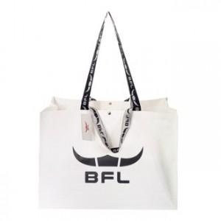

【상세/제작정보】

【인쇄/포장옵션】 | 실크 / OPP(비닐)

【공급단가】 | 수량 | 200~ | 500~ | 1,000~ | 3,000~ | 5,000~
*VAT별도 | 단가 | 3,640원 | 3,510원 | 3,370원 | 3,240원 | 3,150원

【상품 URL】 | https://easy1.co.kr:443/src/goods_detail.php?gdno=25194

